Аркуш1
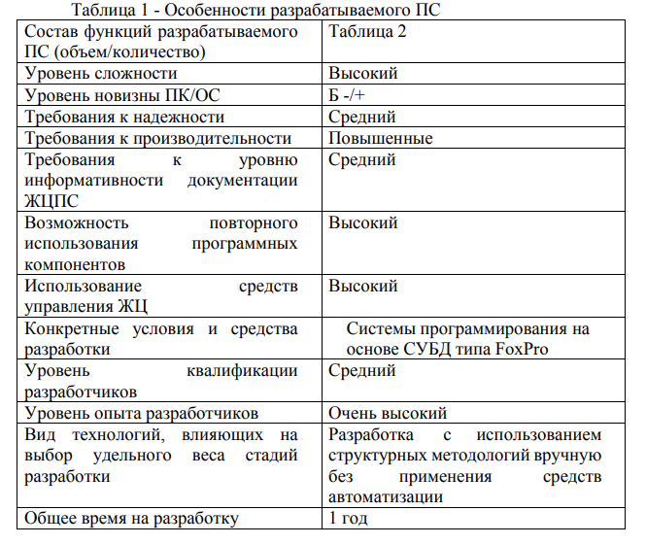
ПРИ22-2 - Фролов Н.М. - Расчетная работа - Вариант 1

1. Определение объема каждой функции расрабатываемого ПС "Комбанк"
Наименование функции | Объем функции | Количество | Суммарный объем
Реализация стандартного графического интерфейса (многооконное приложение) | 5000 | 1 | 5000
Создание и изменение схемы БД, контроль и восстановление целостности | 900 | 1 | 900 | разница в нормах |  | 82
Ведение базы данных: чтение | 15 | 20 | 300 | разница в объемах |  | 1
Ведение базы данных: модификация | 10 | 20 | 200 | отклонение от факта меньшего объема |  | 0.9
Расчет экономических показателей | 30 | 50 | 1500 | прирост нормы |  | 73.8
 |  |  |  | итого |  | 598.8
2. Определяем общий объем разрабатываемого ПС, как суммарный по функциям
V0 | 7900 | Строк исходного текста

3. Определяем для этого объема значение нормы времени в чел/дн на разработку ПС
Норм | 599 | чел/дн

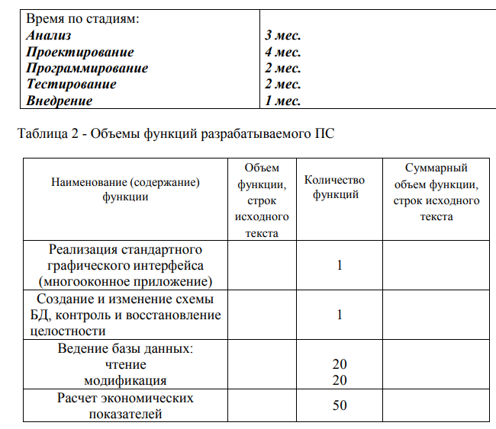
4. Определяем коэффициент сложности ПС (Высокая)
Кслож | 1.17

5. По известной формуле найдем базовую трудоемкость разработки ПС
Тб | 700.83 | чел/дн
 |  |  |  | Надежность ПС (Кнад) |  | средняя | 1
6. Определим коэффициент новизны (код степени новизны Б-\+) |  |  |  | Производительность (КПроизв) |  | повышенная | 1.2
Кн | 0.9 |  |  | Уровень документации (КДокум) |  | средний | 1
 |  |  |  | Повторное использование (клик) |  | высокий | 1.07
7. Определим коэффициент качества (Ккач)
Ккач | 1.284

8. Найдем общую трудоемкость разработки |  |  |  | Кср. упр. жиз. |  | высокий | 0.9
То | 809.879148 | чел/дн |  | Кср. разр. |  | системы программир. на основе СУБД типа FoxPro | 0.35

9. Определим трудоемкость с учетом условий разработки ПС
Тур | 255.11193162 | чел/дн |  | Уровень квалификации |  | средний | 1
 |  |  |  | Уровень опыта |  | очень высокий | 0.7
10. Определим трудоемкость с учетом квалификации разработчика
Тр | 178.57835213 | чел/дн
 |  |  |  | Коэф. Удельного веса |  |  | Трудоемкость стадий
11. Определим трудоемкость каждой отдельной стадии разработки |  |  |  | Анализ | L1 | 0.3 | T1 | 53.57350564
Сумма трудоемкостей | 178.57835213 | чел/дн |  | Проектирование | L2 | 0.3 | T2 | 53.57350564
 |  |  |  | Программирование | L3 | 0.15 | T3 | 26.78675282
12. Определим необходимое количество персонала на каждой стадии |  |  |  | Тестирование | L4 | 0.2 | T4 | 35.715670427
Итого персонала | 5 | чел |  | Внедрение | L5 | 0.05 | T5 | 8.9289176067
 |  |  |  | Итого |  |  |  | 178.57835213

 |  |  |  | Стадия | Срок, мес. | Персонал | Рабочие дни | Округление
 |  |  |  | Анализ | 3 | 0.8503731054 | 21 | 1
 |  |  |  | Проектирование | 4 | 0.63777982905 |  | 1
 |  |  |  | Программирование | 2 | 0.63777982905 |  | 1
 |  |  |  | Тестирование | 2 | 0.8503731054 |  | 1
 |  |  |  | Внедрение | 1 | 0.4251865527 |  | 1
 |  |  |  | Итого |  |  |  | 5

